Competencias
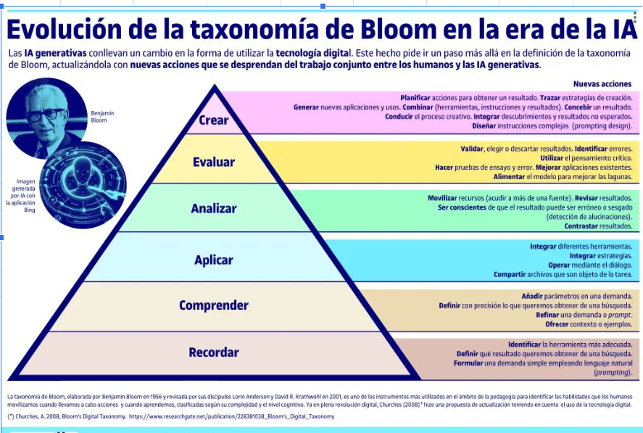
Competencias que se formaran en el Segundo Semestre 2026
Curso | 667 - Programacion Comercial 1
Semestre que aplica | Segundo Semestre 2026

Competencias relacionadas al perfil del egresado (Especifica) |  |  |  |  |  | Competencias relacionadas al perfil del egresado (General)
1 | Identifica oportunidades y riesgos para la innovación y adaptación de conocimientos y tecnologías para resolver problemas. |  |  |  |  | 1 | Maneja e Interpreta adecuadamente datos masivos, sean estos estructurados o no estructurados, facilitando su visualización e interpretación de forma eficaz en apoyo a la toma de decisiones.
2 | Toma decisiones profesionales con base en fundamentos teóricos, datos e información pertinente, válida y confiable. |  |  |  |  | 2 | Aplica principios básicos de ingeniería, ciencias de computación y sistemas de información y comunicación, en la formulación y resolución adecuada de problemas complejos.
3 | Demuestra destreza y habilidad en la selección, uso y adaptación de herramientas metodológicas, tecnológicas, equipos especializados y en la lectura e interpretación de datos, pertinentes al contexto de su ejercicio profesional. |  |  |  |  | 3 | Aplica conocimientos tecnológicos con ética profesional y respetando y cuidando los recursos naturales, humanos y financieros.

No | Tipo | Verbo en Presente | Objeto de la acción | [Palabras conectoreas] Herramientas o metodología | [Palabras conectoreas] Condiciones específicas |  | Nivel
1 | Especifica | Identifica | los elementos de una base de datos relacional | mediante la exploración de Motores de bases de datos | para comprender estructura y organización de datos
 | Identifica los elementos de una base de datos relacional mediante la exploración de Motores de bases de datos para comprender estructura y organización de datos
2 | Especifica | Aplica | la creación de tablas, consultas y formularios | utilizando motores de bases de datos | para resolver problemas prácticos de gestión de información
 | Aplica la creación de tablas, consultas y formularios utilizando motores de bases de datos para resolver problemas prácticos de gestión de información
3 | Especifica | Analiza | la relación entre tareas, recursos y cronogramas | con Microsoft Project | para planificar proyectos académicos o simulados de manera ordenada
 | Analiza la relación entre tareas, recursos y cronogramas con Microsoft Project para planificar proyectos académicos o simulados de manera ordenada
4 | Especifica | Desarolla | dasboards interactivos | mediante Power BI | para visualizar datos integrados de Access y Excel en un entorno práctico
 | Desarolla dasboards interactivos mediante Power BI para visualizar datos integrados de Access y Excel en un entorno práctico
5 | Especifica | Evalúa | la importancia de la ética en el uso de datos | mediante el análisis de normativas y casos reales | para proponer soluciones tecnológicas
 | Evalúa la importancia de la ética en el uso de datos mediante el análisis de normativas y casos reales para proponer soluciones tecnológicas
6 | Especifica | Integra | datos de múltiples fuentes | con prácticas de laboratorio | para generar reportes que appoyen la toma de decisiones
 | Integra datos de múltiples fuentes con prácticas de laboratorio para generar reportes que appoyen la toma de decisiones
7 | Especifica | Crea | un proyecto final de análisis y presentación de información | utilizando Access Project y Power BI de manera conjunta | bajo lineamientos de calidad
 | Crea un proyecto final de análisis y presentación de información utilizando Access Project y Power BI de manera conjunta bajo lineamientos de calidad
Ejemplos. https://drive.google.com/drive/folders/1szLcpzkwozPD6nD4uuaiZQ3mmDRuVKVy?usp=sharing

Si las competencias son las misma que el semetre anterior compartenos tu opinion de porque no se cambiaron
No se cambiaron porque el curso conserva su misma orientación académica y continúa trabajando tecnologías vigentes, por lo que las competencias siguen siendo pertinentes para la formación del estudiante

